Накладная-№3
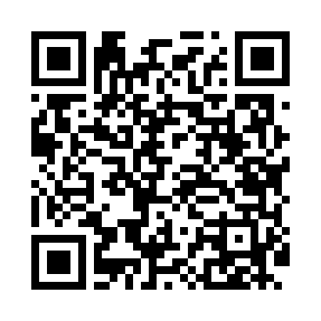
Номер товарно-транспортной накладной: |  |  | Торговый представитель: Kamol aka
Поставщик: Toshkent falcon fly 2 |  |  | Телефон торгового представителя: +998979626299
Дата отгрузки: 23.11.2025 |  |  | Контрагент: Dona zakass
Дата консигнации: |  |  | Адрес:
Доставщик: |  |  | Телефон:
Телефон доставщика:
Время заказа: 23.11.2025 13:29:36
№ | Штрих-код | Название товаров (работ,услуг) | Количество | Количество в кейсе | Цена | Сумма
 |  |  | 36 |  |  | 68.2
1 | 6292025067692 | Пластмасса ликоп 25x25x2 см DB-67-69 | 10 | 10 шт. | 2.80 | 28
2 | 3567802835072 | Пластмассовый столовый поднос, JB-06, 32.5×19 см, XP-35-7 | 10 | 10 шт. | 0.70 | 7
3 | 6905385390279 | Пластиковая салатница YST046, 25×25 см, XP-39 -27 | 2 | 2 шт. | 3.60 | 7.20
4 | 2015970950307 | Поднос столовый пластмасс Φ46 46 sm XP-11-6 | 4 | 4 шт. | 4.50 | 18
5 | 6292025067784 | Пластмас пиёла 11x11x5 см DB-67-78 | 10 | 10 шт. | 0.80 | 8
Итого: 68.2$|->UZS: 852,500.00

